Sheet1
宁波北仑志恒仓储（进仓单）

我司合同号： |  |  |  | 进仓编号：

我司联系人： |  | 电话： |  |  | 传真： | 0574-27903955

唛头：各产品货号（有俄罗斯文字）
出货前：包装尺寸请传真于我司确认! 为保证产品无误，请及时寄出货样各2套到我司，产品必须
确认后方可进仓，否则一切后果由贵司承担。
货物最晚送抵仓库时间：
送货单位： |  |  |  | 联系方式：
送货车号： |  |  |  | 司机电话：
品名 | 货号 |  | 箱数 | 毛重 | 体积 | 进仓编号

地址：宁波北仑白峰进港路沿线（北仑港四期码头西出口100米）志恒白峰仓库
联系人：钟小姐 18758489408

（穿山疏港高速白峰郭巨出口～往白峰方向进入沿海中线第一个红绿灯右转～～到进港路第二个红绿灯掉头即到）
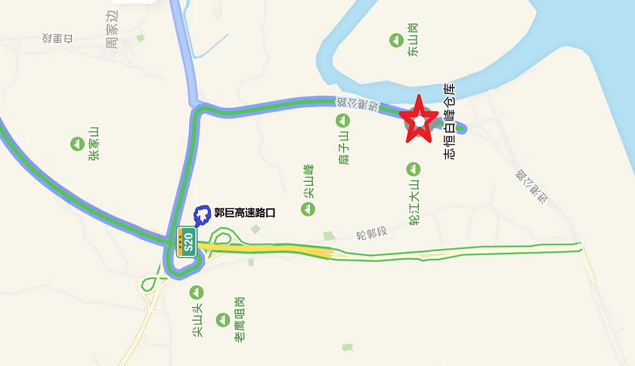

备注：1、仓库正常上班时间08：00-22：00，打单截止时间22：00

2、必须在进仓期限前进仓，由于客户晚进仓导致的退关，由客户承担所有责任。

3、如果有多个PO#，请于送货前分好，否则客户将承担仓库收取的分唛费。

4、志恒仓库收费标准：输单费用20元/票，卸货费用20元/方，缠膜费用10元/托，体积四舍五入

